关系图
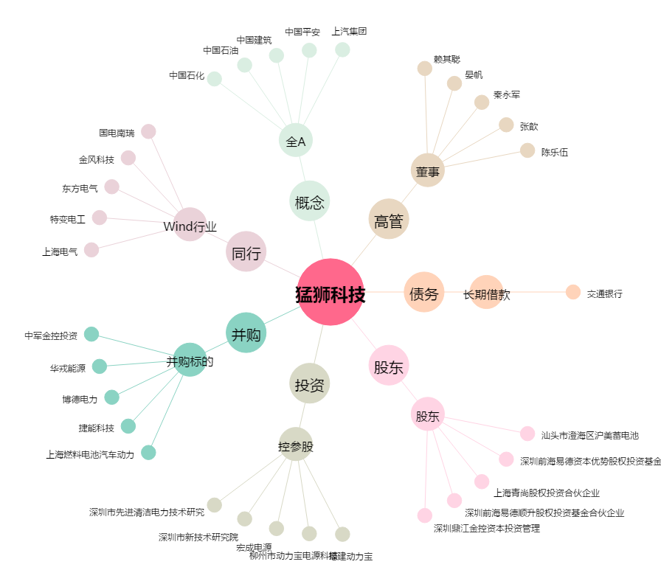
猛狮科技[002684.SZ] - 关系概览图

